Hoja1
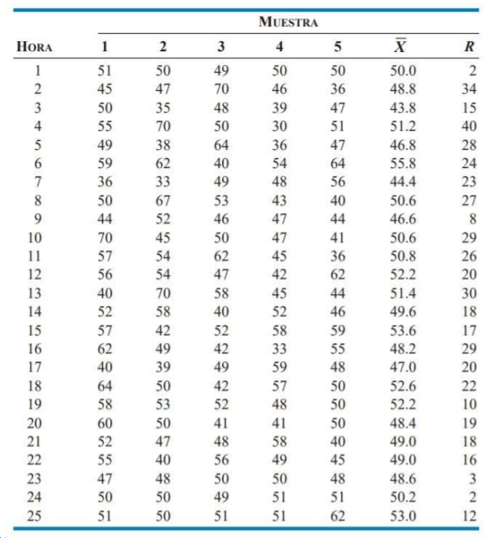
 | Muestras |  |  |  |  | MEDIAS |  |  |  | RANGOS
N Muestra | 1 | 2 | 3 | 4 | 5 | X | Línea central | LCS | LCI | R | Línea central | LCS | LCI
1 | 51 | 50 | 49 | 50 | 50 | 50.0 | 48.20 | 64.77 | 31.63 | 2 | 22.73 | 51.88 | -
2 | 45 | 47 | 70 | 46 | 36 | 48.8 | 48.20 | 64.77 | 31.63 | 34 | 22.73 | 51.88 | -
3 | 50 | 35 | 48 | 39 | 47 | 43.8 | 48.20 | 64.77 | 31.63 | 15 | 22.73 | 51.88 | -
4 | 55 | 70 | 50 | 30 | 51 | 51.2 | 48.20 | 64.77 | 31.63 | 40 | 22.73 | 51.88 | -
5 | 49 | 38 | 64 | 36 | 47 | 46.8 | 48.20 | 64.77 | 31.63 | 28 | 22.73 | 51.88 | -
6 | 59 | 62 | 40 | 54 | 64 | 55.8 | 48.20 | 64.77 | 31.63 | 24 | 22.73 | 51.88 | -
7 | 36 | 33 | 49 | 48 | 56 | 44.4 | 48.20 | 64.77 | 31.63 | 23 | 22.73 | 51.88 | -
8 | 50 | 67 | 53 | 43 | 40 | 50.6 | 48.20 | 64.77 | 31.63 | 27 | 22.73 | 51.88 | -
9 | 44 | 52 | 46 | 47 | 44 | 46.6 | 48.20 | 64.77 | 31.63 | 8 | 22.73 | 51.88 | -
10 | 70 | 45 | 50 | 47 | 41 | 50.6 | 48.20 | 64.77 | 31.63 | 29 | 22.73 | 51.88 | -
11 | 57 | 54 | 62 | 45 | 36 | 50.8 | 48.20 | 64.77 | 31.63 | 26 | 22.73 | 51.88 | -
12 | 56 | 54 | 47 | 42 | 62 | 52.2 | 48.20 | 64.77 | 31.63 | 20 | 22.73 | 51.88 | -
13 | 40 | 70 | 58 | 45 | 44 | 51.4 | 48.20 | 64.77 | 31.63 | 30 | 22.73 | 51.88 | -
14 | 52 | 58 | 40 | 52 | 46 | 49.6 | 48.20 | 64.77 | 31.63 | 18 | 22.73 | 51.88 | -
15 | 57 | 42 | 52 | 58 | 59 | 53.6 | 48.20 | 64.77 | 31.63 | 17 | 22.73 | 51.88 | -
16 | 62 | 49 | 42 | 33 | 55 | 48.2 | 48.20 | 64.77 | 31.63 | 29 | 22.73 | 51.88 | -
17 | 40 | 39 | 49 | 59 | 48 | 47.0 | 48.20 | 64.77 | 31.63 | 20 | 22.73 | 51.88 | -
18 | 64 | 50 | 42 | 57 | 50 | 52.6 | 48.20 | 64.77 | 31.63 | 22 | 22.73 | 51.88 | -
19 | 58 | 53 | 52 | 48 | 50 | 52.2 | 48.20 | 64.77 | 31.63 | 10 | 22.73 | 51.88 | -
20 | 60 | 50 | 41 | 41 | 50 | 48.4 | 48.20 | 64.77 | 31.63 | 19 | 22.73 | 51.88 | -
21 | 52 | 47 | 48 | 58 | 40 | 49.0 | 48.20 | 64.77 | 31.63 | 18 | 22.73 | 51.88 | -
22 | 55 | 40 | 56 | 49 | 45 | 49.0 | 48.20 | 64.77 | 31.63 | 16 | 22.73 | 51.88 | -
23 | 47 | 48 | 50 | 50 | 48 | 48.6 | 48.20 | 64.77 | 31.63 | 3 | 22.73 | 51.88 | -
24 | 50 | 50 | 49 | 51 | 51 | 50.2 | 48.20 | 64.77 | 31.63 | 2 | 22.73 | 51.88 | -
25 | 51 | 50 | 51 | 51 | 62 | 53.0 | 48.20 | 64.77 | 31.63 | 12 | 22.73 | 51.88 | -
 |  |  |  |  |  | 49.8 |  |  |  | 22.73

 | 0.729
 | 0
 | 2.282

Gráfico X
 | MEDIAS | MEDIAS | MEDIAS | MEDIAS
 | 50.0 | 48.20 | 64.77 | 31.63
 | 48.8 | 48.20 | 64.77 | 31.63
 | 43.8 | 48.20 | 64.77 | 31.63
 | 51.2 | 48.20 | 64.77 | 31.63
 | 46.8 | 48.20 | 64.77 | 31.63
 | 55.8 | 48.20 | 64.77 | 31.63
 | 44.4 | 48.20 | 64.77 | 31.63
 | 50.6 | 48.20 | 64.77 | 31.63
 | 46.6 | 48.20 | 64.77 | 31.63
 | 50.6 | 48.20 | 64.77 | 31.63
 | 50.8 | 48.20 | 64.77 | 31.63
 | 52.2 | 48.20 | 64.77 | 31.63
 | 51.4 | 48.20 | 64.77 | 31.63
 | 49.6 | 48.20 | 64.77 | 31.63
 | 53.6 | 48.20 | 64.77 | 31.63

Gráfico R
 | RANGOS | RANGOS | RANGOS | RANGOS
 | 2 | 22.73 | 51.88 | -
 | 34 | 22.73 | 51.88 | -
 | 15 | 22.73 | 51.88 | -
 | 40 | 22.73 | 51.88 | -
 | 28 | 22.73 | 51.88 | -
 | 24 | 22.73 | 51.88 | -
 | 23 | 22.73 | 51.88 | -
 | 27 | 22.73 | 51.88 | -
 | 8 | 22.73 | 51.88 | -
 | 29 | 22.73 | 51.88 | -
 | 26 | 22.73 | 51.88 | -
 | 20 | 22.73 | 51.88 | -
 | 30 | 22.73 | 51.88 | -
 | 18 | 22.73 | 51.88 | -
 | 17 | 22.73 | 51.88 | -

